데이터설계
회원정보테이블:memberInfo
카테고리 | 이름 | 제약 | 데이터유형 | null 허용
회원정보테이블 pk | member_num | pk( AI) | int
아이디 | id | uk | varchar(20)
비밀번호 | pw |  | varchar(20)
이메일 | email | uk | varchar(50)
이름 | name |  | varchar(10)
출생년도 | birthdate |  | int | null 허용
성별 | gender |  | char | null 허용
이용약관 동의(필수) | agree |  | bit
이벤트, 혜택 알림 수신동의(선택) | event |  | bit
성별, 생년 정보 제공 동의(선택) | info |  | bit
개인 정보 수집 및 이용 동의(필수) | personal |  | bit
가입 / 탈퇴 시간 정보 | indate |  | datetime

회원 마케팅 수신동의:marketinginfo
카테고리 | 이름 | 제약 | 데이터유형 | null 허용
회원정보 테이블 번호 | marketing_num | fk | int
회원마케팅수신동의 pk | memberinfo_num | pk | int
구독 받을 이메일 | sub_email |  | varchar(50)
이메일 구독 | emailagree |  | bit | null 허용
앱 푸시 수신 | appagree |  | bit | null 허용
야간 앱 푸시 수신 | appnightagree |  | bit | null 허용

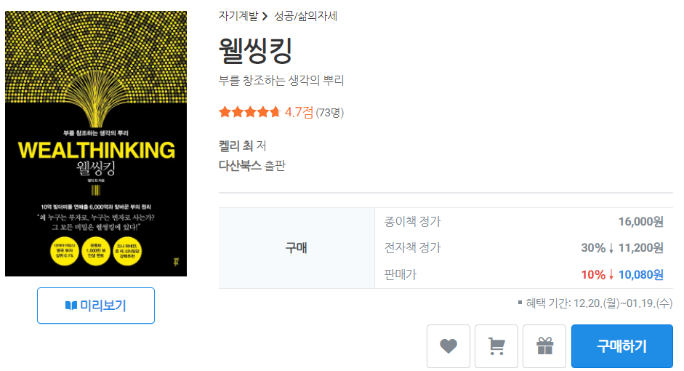
도서기본정보:book_basic
카테고리 | 이름 | 제약 | 데이터유형 | null 허용
번호 | book_num | pk(AI) | int
카테고리 | category |  | varchar(20)
제목 | title |  | varchar(30)
부제 | subtitle |  | varchar(30) | null
저자 | author | fk | varchar(10)
역자 | translator | fk |  | null
원작 | original | fk |  | null
출판사 | publisher |  | varchar(10)
종이책 정가 | pb_price |  | int | null
전자책 정가 | eb_price |  | int
판매가 | price |  | int

도서부가정보:book_additional
카테고리 | 이름 | 제약 | 데이터유형 | null 허용
번호 | book_num | fk | int
ISBN | isbn | pk | varchar(13)
출간 정보 | publication_info |  | varchar(50)
파일 정보 | file_info |  | varchar(50)
듣기 기능 | listening_func |  | bit
지원 기기 | supported_dev |  | varchar(50)

도서상세정보:book_details
카테고리 | 이름 | 제약 | 데이터유형 | null 허용
번호 | book_num | fk | int
작품 소개 | book_intro |  | text
출판사 서평 | pub_eview |  | text
목차 | contents |  | text

저자:author_info
카테고리 | 이름 | 제약 | 데이터유형 | null 허용
번호 | author_num | pk
저자 이름 | author_name |  |  |  | 도서 정보의 번호로 저자와 관련성을 맺어줌
국적 | nationality |  | varchar(20) | null
출생 | birth |  | varchar(13) | null
학력 | education |  | varchar(30) | null
경력 | career |  | varchar(30) | null
데뷔 | debut |  | varchar(20) | null
링크 | link |  | varchar(20) | null
상세설명 | author_details |  | text
저서 | author_book | fk

별점:rate
카테고리 | 이름 | 제약 | 데이터유형 | null 허용
번호 | member_num | fk | int
번호 | book_num | fk | int
평점 | rate
구매자 | buyer | fk | varchar(20)
구매자 여부 | if_buyer |  | bit
작성일 | date |  | datetime
리뷰 | review |  | text
댓글 | comment |  | text | null 허용
좋아요 | like

결제 내역:payment_history
카테고리 | 이름 | 제약 | 데이터유형 | null 허용
주문번호 | order_number | pk | varchar(16)
구매일 | purchase_date |  | datetime
구분 | book_price |  | varchar(50)
주문금액 | price |  | int
쿠폰할인 | coupon |  | int
포인트 상품권 | voucher |  | int
리디캐시 사용액 | ridicash |  | int
리디포인트 사용액 | ridipoint | fk | int
PG 결제 금액 | pg_payment |  | int
결제 수단 | pay_method |  | varchar(50)
적립 리디포인트 | earned_points |  | int
문화비 소득공제 | deduction |  | varchar(8)

